NLP301c
NỘI QUY TRONG QUÁ TRÌNH THI
Môn NLP301c
Student preparation
• Before going further you should install Python 3.8 or higher
• Install NLTK (nltk-3.6.2), downloadable for free from http://www .nltk.org/ Run cmd with administrator role, change current path in prompt to folder nltk-3.6.2 and typing the following command to setup. python setup.py install
• Once you’ve installed NLTK, start up the Python interpreter as before, and install the data required for the book by typing the following two commands at the Python prompt, then selecting the book collection as shown in figure. >>> import nltk >>> nltk.download()
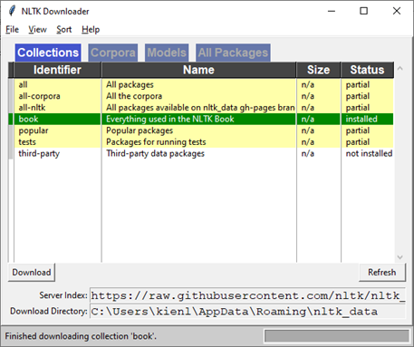

Instructions for completing PE:
Submit the folder to server
If the folder is submitted incorrectly, it will get ZERO

- Hậu kiểm:
Mọi thao tác trên máy tính trong quá trình làm bài thi sẽ được phần mềm ghi nhật ký (write logs), lưu trên máy chủ nhà trường và làm bằng chứng xử lý trong trường hợp vi phạm

Trong quá trình thi nếu xảy ra bất cứ vấn đề gì thì sinh viên phải báo giám thị biết để ghi nhận, sau đó viết email cho khảo thí để xem xét.

